Calcul Altitude
QNH du jour |  |  | 1021
Date du vol |  |  | 2019-11-25
Aérodrome |  |  | LFNN

Altitude de transition |  | 5000ft QNH | Au QNH
 | Flight Level | Mètres | Altitude en pieds | Altitude mètres
Calcul de l'Altitude | FL 50 | 1524 | 1000 | 369
 | FL 55 | 1676 | 1100 | 400
 | FL 60 | 1829 | 1200 | 430
 | FL 65 | 1981 | 1300 | 461
 | FL 70 | 2133 | 1400 | 491
 | FL 75 | 2286 | 1500 | 521
 | FL 80 | 2438 | 1600 | 552
 | FL 85 | 2591 | 1700 | 582
 | FL 90 | 2743 | 1800 | 613
 | FL 95 | 2895 | 1900 | 643
 | FL 100 | 3048 | 2000 | 674
 | FL 105 | 3200 | 2100 | 704
 | FL 110 | 3353 | 2200 | 735
 | FL 115 | 3505 | 2300 | 765
 |  |  | 2400 | 796
 |  |  | 2500 | 826
 |  |  | 2600 | 857
 |  |  | 2700 | 887
 |  |  | 2800 | 918
 |  |  | 2900 | 948
 |  |  | 3000 | 979
 |  |  | 3100 | 1009
 |  |  | 3200 | 1040
 |  |  | 3300 | 1070
 |  |  | 3400 | 1101
 |  |  | 3500 | 1131
 |  |  | 3600 | 1162
 |  |  | 3700 | 1192
 |  |  | 3800 | 1222
 |  |  | 3900 | 1253
 |  |  | 4000 | 1283
 |  |  | 4100 | 1314
 |  |  | 4200 | 1344
 |  |  | 4300 | 1375
 |  |  | 4400 | 1405
 |  |  | 4500 | 1436
 |  |  | 4600 | 1466
 |  |  | 4700 | 1497
 |  |  | 4800 | 1527
 |  |  | 4900 | 1558
 |  |  | 5000 | 1588

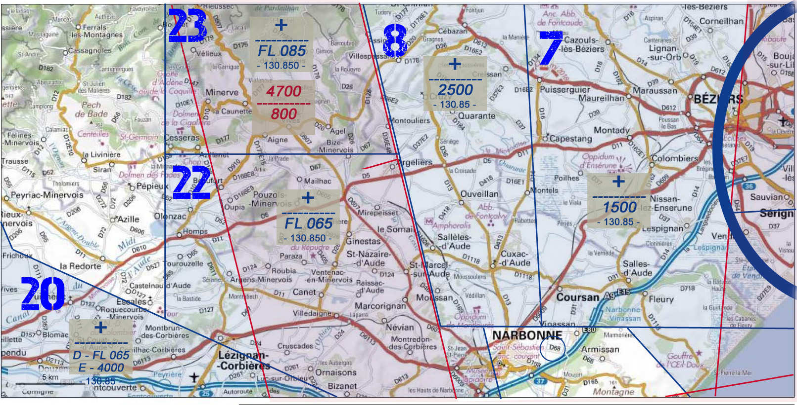

MNTP Classe D | 136.625 | 130.855
 | Plancher | Plafond
TMA 3 (mer) | 1000 ASFC/2500 | +
TMA 7 | 1500 | +
TMA 8 | 2500 | +
TMA 9 | 3500 | +
TMA 5 | FL 065 | +
TMA 4 | 4500 | +
TMA 14 | 1000 ASFC/1500 | +
TMA 15 | 1000 ASFC/2000 | 4000
TMA 16 (Corb.) | 4000 | +
TMA 19 | 1000 ASFC/3500 | +
TMA 20(E-D) | 4000-FL 065 | +
TMA 22 | FL 065 | +
TMA 23 | FL 085 | +
Béziers | 120.175
Lézignan | 121.20
Carcassonne | 134.50
Bédarieux | 123.50
Perpignan | 118.30
Toulouse App. | 123.85
NOTAM | Non vérifié
SUPAIP | Non vérifié
RTBA | Non vérifié

Notes:

